PT1 -Análise Univariavel
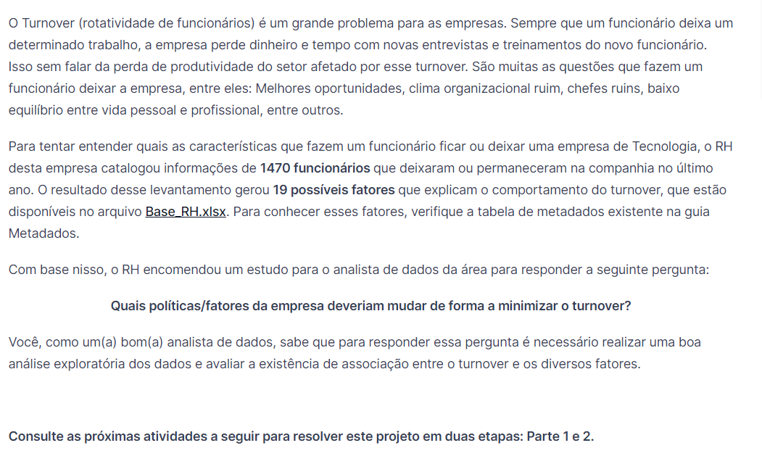

 |  |  |  | Insights |  |  |  | Insights |  |  |  | Insights |  |  |  | Insights |  |  |  | Insights |  |  |  | Insights |  |  |  | Insights |  |  |  | Insights |  |  |  | Insights |  |  |  | Insights |  |  |  | Insights |  |  |  | Insights |  |  |  | Insights |  |  |  | Insights |  |  |  | Insights |  |  |  | Insights |  |  |  | Insights |  |  |  | Insights |  |  |  | Insights
 |  |  |  | 1. 74 % dos nossos funcionários tem idade entre 18-47 anos |  |  |  | 1. 71% dos nossos funcionários viajam raramente, |  |  |  | 1. Temos que 70% dos funcionarios, trabalham perto da empresa (Máx. 10km) |  |  |  | 1. temos cerca de 70% ddos funcionários com escolaridade |  |  |  | 1. Satifação baixa-medio corresponde a 39% |  |  |  | 1. Homens são a maioria com 60% do total |  |  |  | 1. Temos 46% de casados, pode-se dizer que o turnover deles é menor |  |  |  | 1. Temos 27% dos funcionarios ganhando de 1000 a 3000, será que é pouco? |  |  |  | 1. Cerca de 79% trocaram de empresas até 4x |  |  |  | 1. a grande maioria não faz horas extras 72% |  |  |  | 1. Certa de 85% receberam até 19% de aumento |  |  |  | 1. 83% tem até 1 ação, sendo que 43% tem 0, ou seja, quase empate |  |  |  | 1. 84% tem até 19 anos de carreira |  |  |  | 1. cerca de 71% tiveram entre 2-3 horas de treinamento |  |  |  | 1. 61% consideram muito bom |  |  |  | 1. Quase 39% dos colaboradores tem até 4 anos de empresa |  |  |  | 1. 62% das pessoas estão há pelo menos 4 anos no mesmo cargo. |  |  |  | 1. 82% das pessoas estão há pelo menos 4 anos no mesmo cargo. |  |  |  | 1. Cerca de 63% estão na chefia há pelo menos 4 anos
 |  |  |  |  |  |  |  | será que isso é um fator para observarmos? |  |  |  | 2. Será que 10km é muito na cidade? |  |  |  | até o Ensino Superior, tenho em( 12%), técnico (19%) e SUPERIOR (39%) |  |  |  | 2. alto e muito alto a 61%, quase 2/3 dos funcionários, o que indica gostar da |  |  |  |  |  |  |  | que solteiros e divorciados, ou seja, estado civil importa? |  |  |  | 2. TURNOVER é nessa faixa? Quem ganha menos troca de trabalho mais |  |  |  | 2. Quais variaveis influenciam nessa decisão? |  |  |  | 2. Quem faz, o turnover é maior? Quase 30% |  |  |  | sendo que 42% receberam de 11-13% |  |  |  | entre quem tem 0 e 1 ação |  |  |  | 2. 34% tem de 5-9 anos de carreira |  |  |  |  |  |  |  | 2. 84% consideram de bom a muito bom |  |  |  | 2. 36% 5-9 anos |  |  |  | O que pode gerar inconformidade com a empresa |  |  |  | Ou seja, sem promoção de cargo |  |  |  | Talvez isso explique a não mudança de cargo na tabela anterior
 |  |  |  |  |  |  |  | 2. Se viaja raramente, não deveria ser motivo para sair |  |  |  | 3. A empresa fica fora de mão? |  |  |  | 2. Temos 27% de funcionarios no MESTRADO cerca de 12% menor |  |  |  | empresa, aparentemente |  |  |  |  |  |  |  | 2. Turnover de solteiros e divorciados, ou seja, pessoas que não tem familia |  |  |  | vezes? |  |  |  | 3. Pelo menos 35% trocaram de empresa 1x |  |  |  |  |  |  |  |  |  |  |  | 2. a menor parcela 6% tem 3 |  |  |  | 3. Quanto mais tempo de carreira, |  |  |  |  |  |  |  | 3. |  |  |  | 3. 89% tem até 14 anos de empresa |  |  |  | 2. 93% tem até 9 anos de empresa, oq eu também é um N expressivo |  |  |  | 2. 13% estão entre 5-9 anos sem promoção |  |  |  | 2. 31% estão entre 5-9 anos na chefia
Insights |  |  |  |  |  |  |  | 3. ver se os 19% que viajam frequentemente, tem maior TurnOver |  |  |  |  |  |  |  | que superior |  |  |  |  |  |  |  |  |  |  |  | dependdente o turnover é maior? |  |  |  |  |  |  |  | 4. agora eles estão nessa ou sairam? |  |  |  |  |  |  |  |  |  |  |  | 3. Quem tem ação é mais velho de empresa? |  |  |  | mais dificil pra turnover? |  |  |  |  |  |  |  |  |  |  |  |  |  |  |  | 3.
1. Temos 16,12% de TurnOver |  |  |  |  |  |  |  |  |  |  |  |  |  |  |  |  |  |  |  |  |  |  |  |  |  |  |  |  |  |  |  |  |  |  |  |  |  |  |  |  |  |  |  |  |  |  |  |  |  |  |  | 4.

Funcionários deixaram a empresa | Contagem de ID | Contagem de ID2 | Contagem de ID2_2 | Faixa de Idade | Contagem de ID | Contagem de ID2 | Contagem de ID2_2 | Freq. De Viagens | Contagem de ID | Contagem de ID2 | Contagem de ID3 | Distância do Trabalho km | Contagem de ID | Contagem de ID2 | Contagem de ID3 | Formação | Contagem de ID | Contagem de ID2 | Contagem de ID3 | Formação | Contagem de ID | Contagem de ID2 | Contagem de ID3 | Formação | Contagem de ID | Contagem de ID2 | Contagem de ID3 | Formação | Contagem de ID | Contagem de ID2 | Contagem de ID3 | Salário | Contagem de ID | Contagem de ID2 | Contagem de ID3 | Empresas trabalhadas | Contagem de ID | Contagem de ID2 | Contagem de ID3 | Faz hora extra | Contagem de ID | Contagem de ID2 | Contagem de ID3 | % aumento | Contagem de ID | Contagem de ID2 | Contagem de ID3 | Ação da empresa | Contagem de ID | Contagem de ID2 | Contagem de ID3 | Tempo_Carreira | Contagem de ID | Contagem de ID2 | Contagem de ID3 | h_Treinamento | Contagem de ID | Contagem de ID2 | Contagem de ID3 | Equilibrio_vida | Contagem de ID | Contagem de ID2 | Contagem de ID3 | Equilibrio_vida | Contagem de ID | Contagem de ID2 | Contagem de ID3 | Equilibrio_vida | Contagem de ID | Contagem de ID2 | Contagem de ID3 | Equilibrio_vida | Contagem de ID | Contagem de ID2 | Contagem de ID3 | Equilibrio_vida | Contagem de ID | Contagem de ID2 | Contagem de ID3
Sim | 237 | 16.12% | 16.12% | 18-22 | 57 | 4% | 4% | Não viaja | 150 | 10% | 10% | 1-10 | 1026 | 70% | 70% | Ensino Médio | 170 | 12% | 12% | Baixo | 284 | 19% | 19% | H | 882 | 60.00% | 60.00% | Solteiro | 470 | 32% | 32% | 1009-2008 | 37 | 3% | 3% | 0 | 197 | 13% | 13% | Sim | 416 | 28% | 28% | 11-13 | 617 | 42% | 42% | 0 | 631 | 43% | 43% | 0-4 | 228 | 16% | 16% | 0 | 54 | 4% | 4% | Ruim | 80 | 5% | 5% | 0-4 | 580 | 39% | 39% | 0-4 | 912 | 62.04% | 62.04% | 0-4 | 1210 | 82% | 82% | 0-4 | 923 | 62.79% | 62.79%
Não | 1233 | 83.88% | 100.00% | 23-27 | 153 | 10% | 14% | Viaja raramente | 1043 | 71% | 81% | 11-20 | 240 | 16% | 86% | Ensino Técnico | 282 | 19% | 31% | Médio | 287 | 20% | 39% | M | 588 | 40.00% | 100.00% | Casado | 673 | 46% | 78% | 2009-3008 | 358 | 24% | 27% | 1 | 521 | 35% | 49% | Não | 1054 | 72% | 100% | 14-16 | 380 | 26% | 68% | 1 | 596 | 41% | 83% | 5-9 | 493 | 34% | 49% | 1 | 71 | 5% | 9% | Bom | 344 | 23% | 29% | 5-9 | 524 | 36% | 75% | 5-9 | 451 | 30.68% | 92.72% | 5-9 | 188 | 13% | 95% | 5-9 | 447 | 30.41% | 93.20%
Total Geral | 1470 | 100.00% |  | 28-32 | 306 | 21% | 35% | Viaja frequentemente | 277 | 19% | 100% | 21-30 | 204 | 14% | 100% | Ensino Superior | 572 | 39% | 70% | Alto | 453 | 31% | 70% | Total Geral | 1470 | 100.00% |  | Divorciado | 327 | 22% | 100% | 3009-4008 | 149 | 10% | 37% | 2 | 146 | 10% | 59% | Total Geral | 1470 | 100.00% |  | 17-19 | 247 | 17% | 85% | 2 | 158 | 11% | 94% | 10-14 | 353 | 24% | 73% | 2 | 547 | 37% | 46% | Muito bom | 893 | 61% | 90% | 10-14 | 208 | 14% | 89% | 10-14 | 86 | 5.85% | 98.57% | 10-15 | 72 | 5% | 100% | 10-14 | 86 | 5.85% | 99.05%
Quantidade de funcionários que deixaram a empresa
 | Contagem de ID | Contagem de ID2 | Contagem de ID2_2
Sim | 237 | 16.12% | 16.12%
Não | 1233 | 83.88% | 100.00%
 | Contagem de ID | Contagem de ID2 | Contagem de ID3
H | 882 | 60.00% | 60.00%
M | 588 | 40.00% | 100.00%
 |  |  |  | 33-37 | 332 | 23% | 58% | Total Geral | 1470 | 100.00% |  | Total Geral | 1470 | 100.00% |  | Mestrado | 398 | 27% | 97% | Muito Alto | 446 | 30% | 100% |  |  |  |  | Total Geral | 1470 | 100.00% |  | 4009-5008 | 208 | 14% | 51% | 3 | 159 | 11% | 70% |  |  |  |  | 20-22 | 159 | 11% | 95% | 3 | 85 | 6% | 100% | 15-19 | 159 | 11% | 84% | 3 | 491 | 33% | 79% | Excelente | 153 | 10% | 100% | 15-19 | 65 | 4% | 94% | 15-19 | 21 | 1.43% | 100.00% | Total Geral | 1470 | 100.00% |  | 15-19 | 14 | 0.95% | 100.00%
 |  |  |  | 38-42 | 243 | 17% | 74% |  |  |  |  |  |  |  |  | Doutorado | 48 | 3% | 100% | Total Geral | 1470 | 100.00% |  |  |  |  |  |  |  |  |  | 5009-6008 | 162 | 11% | 62% | 4 | 139 | 9% | 79% |  |  |  |  | 23-25 | 67 | 5% | 100% | Total Geral | 1470 | 100.00% |  | 20-24 | 125 | 9% | 92% | 4 | 123 | 8% | 87% | Total Geral | 1470 | 100.00% |  | 20-24 | 64 | 4% | 98% | Total Geral | 1470 | 100.00% |  |  |  |  |  | Total Geral | 1470 | 100.00%
 |  |  |  | 43-47 | 163 | 11% | 85% |  |  |  |  |  |  |  |  | Total Geral | 1470 | 100.00% |  |  |  |  |  |  |  |  |  |  |  |  |  | 6009-7008 | 122 | 8% | 70% | 5 | 63 | 4% | 83% |  |  |  |  | Total Geral | 1470 | 100.00% |  |  |  |  |  | 25-29 | 59 | 4% | 96% | 5 | 119 | 8% | 96% |  |  |  |  | 25-29 | 12 | 1% | 99%
 |  |  |  | 48-52 | 110 | 7% | 93% |  |  |  |  |  |  |  |  |  |  |  |  |  |  |  |  |  |  |  |  |  |  |  |  | 7009-8008 | 54 | 4% | 74% | 6 | 70 | 5% | 88% |  |  |  |  |  |  |  |  |  |  |  |  | 30-34 | 37 | 3% | 99% | 6 | 65 | 4% | 100% |  |  |  |  | 30-34 | 13 | 1% | 100%
 |  |  |  | 53-57 | 77 | 5% | 98% |  |  |  |  |  |  |  |  |  |  |  |  |  |  |  |  |  |  |  |  |  |  |  |  | 8009-9008 | 47 | 3% | 77% | 7 | 74 | 5% | 93% |  |  |  |  |  |  |  |  |  |  |  |  | 35-40 | 16 | 1% | 100% | Total Geral | 1470 | 100.00% |  |  |  |  |  | 35-40 | 4 | 0% | 100%
 |  |  |  | 58-62 | 29 | 2% | 100% |  |  |  |  |  |  |  |  |  |  |  |  |  |  |  |  |  |  |  |  |  |  |  |  | 9009-10008 | 52 | 4% | 81% | 8 | 49 | 3% | 96% |  |  |  |  |  |  |  |  |  |  |  |  | Total Geral | 1470 | 100.00% |  |  |  |  |  |  |  |  |  | Total Geral | 1470 | 100.00%
 |  |  |  | Total Geral | 1470 | 100.00% |  |  |  |  |  |  |  |  |  |  |  |  |  |  |  |  |  |  |  |  |  |  |  |  |  | >10009 | 281 | 19% | 100% | 9 | 52 | 4% | 100%
 |  |  |  |  |  |  |  |  |  |  |  |  |  |  |  |  |  |  |  |  |  |  |  |  |  |  |  |  |  |  |  | Total Geral | 1470 | 100.00% |  | Total Geral | 1470 | 100.00%
 |  |  |  | Faixa de Idade | Contagem de ID | Contagem de ID2 | Contagem de ID2_2
 |  |  |  | 18-22 | 57 | 0.038775510204 | 0.038775510204
 |  |  |  | 23-27 | 153 | 0.10408163265 | 0.14285714286
 |  |  |  | 28-32 | 306 | 0.20816326531 | 0.35102040816
 |  |  |  | 33-37 | 332 | 0.22585034014 | 0.5768707483
 |  |  |  | 38-42 | 243 | 0.16530612245 | 0.74217687075
 |  |  |  | 43-47 | 163 | 0.11088435374 | 0.85306122449
 |  |  |  | 48-52 | 110 | 0.074829931973 | 0.92789115646
 |  |  |  | 53-57 | 77 | 0.052380952381 | 0.98027210884
 |  |  |  | 58-62 | 29 | 0.019727891156 | 1

PT2.3QL Associação | Solução
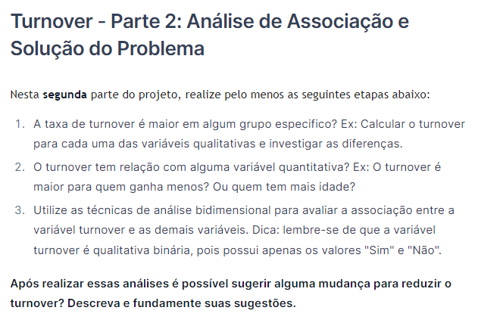
 |  |  | COEF. PEARSON + GRÁFICO DE DISPERÇÃO + CORREL = 2 VARIÁVEIS QUANTITATIVAS

 |  |  | INFORMATION VALUE (V) = VARIAVEL QUALITATIVA BINÁRIA + QUALITATIVA = SIM|NÃO E FREQUENCIA DE VIAGEM
 |  |  | INFORMATION VALUE (V) = VARIAVEL QUALITATIVA BINÁRIA + QUANTITATIVA

 |  |  | COEFICIENTE DE DETERMINAÇÃO = VARIÁVEL QUANTITATIVA/NUMERICA É EXPLICADA PELA VARIAVEL QUALITATIVA = SALARIO X ESCOLARIDADE

 |  |  |  |  | Projeto) Diminuição de Turnover de colaboradores > MATERIAIS COMPLEMENTARES
 |  |  |  |  | https://ead.preditiva.ai/74622-projeto-diminuicao-de-turnover-de-colaboradores/1845784-mentoria-discussao-case-turnover
Freq. ABS | Rótulos de Coluna
Rótulos de Linha | Sim | Não | Total Geral | % relativa | qtde. turnover | qtde. não sairam | % qtde. turnover | % qtde. não sairam | % turnover | odds | ln(odds) | IV
Não viaja | 12 | 138 | 150 | 10.20% | 12 | 138 | 5% | 11% | 8% | 0.45 | -0.79320167334 | 0.048614719577
Viaja frequentemente | 69 | 208 | 277 | 18.84% | 69 | 208 | 29% | 17% | 25% | 1.73 | 0.54571378693 | 0.066819923996
Viaja raramente | 156 | 887 | 1043 | 70.95% | 156 | 887 | 66% | 72% | 15% | 0.91 | -0.088843613031 | 0.0054332994839
Total Geral | 237 | 1233 | 1470 | 100.00% | 237 | 1233 | 100% | 100% | 16% |  |  | 0.12
 |  |  |  |  |  |  |  |  |  |  |  | médio

Contagem de Funcionário_deixou_a_empresa | Rótulos de Coluna
Rótulos de Linha | Sim | Não | Total Geral | % relativa | qtde. turnover | qtde. não sairam | % qtde. turnover | % qtde. não sairam | % turnover | odds | ln(odds) | IV
Ensino Médio | 31 | 139 | 170 | 11.56% | 31 | 139 | 13% | 11% | 18% | 1.16 | 0.14865863338 | 0.0026860409904
Ensino Técnico | 44 | 238 | 282 | 19.18% | 44 | 238 | 19% | 19% | 16% | 0.96 | -0.038935677724 | 0.00028700007808
Ensino Superior | 99 | 473 | 572 | 38.91% | 99 | 473 | 42% | 38% | 17% | 1.09 | 0.085169823672 | 0.0029046593596
Mestrado | 58 | 340 | 398 | 27.07% | 58 | 340 | 24% | 28% | 15% | 0.89 | -0.11935724503 | 0.0037029945948
Doutorado | 5 | 43 | 48 | 3.27% | 5 | 43 | 2% | 3% | 10% | 0.60 | -0.50261684123 | 0.0069246748276
Total Geral | 237 | 1233 | 1470 | 100.00% | 237 | 1233 | 100% | 100% | 16% | 1.00 |  | 0.0165

Contagem de Funcionário_deixou_a_empresa | Rótulos de Coluna
Rótulos de Linha | Sim | Não | Total Geral | % relativa | qtde. turnover | qtde. não sairam | % qtde. turnover | % qtde. não sairam | % turnover | odds | ln(odds) | IV
Alto | 62 | 391 | 453 | 30.82% | 62 | 391 | 26% | 32% | 14% | 0.82 | -0.19242781291 | 0.010681544287
Baixo | 72 | 212 | 284 | 19.32% | 72 | 212 | 30% | 17% | 25% | 1.77 | 0.56922520637 | 0.075057527187
Médio | 43 | 244 | 287 | 19.52% | 43 | 244 | 18% | 20% | 15% | 0.92 | -0.08682274757 | 0.0014288178915
Muito Alto | 60 | 386 | 446 | 30.34% | 60 | 386 | 25% | 31% | 13% | 0.81 | -0.21234744521 | 0.012718131093
Total Geral | 237 | 1233 | 1470 | 100.00% | 237 | 1233 | 100% | 100% | 16% | 1.00
 |  |  |  |  |  |  |  |  |  |  |  | 0.100

Contagem de Funcionário_deixou_a_empresa | Rótulos de Coluna
Rótulos de Linha | Sim | Não | Total Geral | % relativa | qtde. turnover | qtde. não sairam | % qtde. turnover | % qtde. não sairam | % turnover | odds | ln(odds) | IV
H | 150 | 732 | 882 | 60.00% | 150 | 732 | 63% | 59% | 17% | 1.07 | 0.064000142164 | 0.0025112008721
M | 87 | 501 | 588 | 40.00% | 87 | 501 | 37% | 41% | 15% | 0.90 | -0.1015526204 | 0.0039846634757
Total Geral | 237 | 1233 | 1470 | 100.00% | 237 | 1233 | 100% | 100% | 16% | 1.00
 |  |  |  |  |  |  |  |  |  |  |  | 0.0065

Contagem de Funcionário_deixou_a_empresa | Rótulos de Coluna
Rótulos de Linha | Sim | Não | Total Geral | % relativa | qtde. turnover | qtde. não sairam | % qtde. turnover | % qtde. não sairam | % turnover | odds | ln(odds) | IV
Solteiro | 120 | 350 | 470 | 31.97% | 120 | 350 | 51% | 28% | 26% | 1.78 | 0.57870395033 | 0.12874346406
Casado | 84 | 589 | 673 | 45.78% | 84 | 589 | 35% | 48% | 12% | 0.74 | -0.29846402278 | 0.036790554288
Divorciado | 33 | 294 | 327 | 22.24% | 33 | 294 | 14% | 24% | 10% | 0.58
Total Geral | 237 | 1233 | 1470 |  |  |  |  |  |  |  |  | 0.166

Contagem de Funcionário_deixou_a_empresa | Rótulos de Coluna
Rótulos de Linha | Sim | Não | Total Geral | % relativa | qtde. turnover | qtde. não sairam | % qtde. turnover | % qtde. não sairam | % turnover | odds | ln(odds) | IV
Sim | 127 | 289 | 416 | 28.30% | 127 | 289 | 54% | 23% | 31% | 2.29 | 0.82690576038 | 0.24929332142
Não | 110 | 944 | 1054 | 71.70% | 110 | 944 | 46% | 77% | 10% | 0.61 | -0.50050043832 | 0.15088952408
Total Geral | 237 | 1233 | 1470 | 100.00% | 237 | 1233 | 100% | 100% | 16% | 1.00 |  | 0.40

Contagem de Funcionário_deixou_a_empresa | Rótulos de Coluna
Rótulos de Linha | Sim | Não | Total Geral | % relativa | qtde. turnover | qtde. não sairam | % qtde. turnover | % qtde. não sairam | % turnover | odds | ln(odds) | IV
Bom | 58 | 286 | 344 | 23.40% | 58 | 286 | 24% | 23% | 17% | 1.06 | 0.053596561756 | 0.00068449005538
Excelente | 27 | 126 | 153 | 10.41% | 27 | 126 | 11% | 10% | 18% | 1.11 | 0.10870032108 | 0.0012755188744
Muito bom | 127 | 766 | 893 | 60.75% | 127 | 766 | 54% | 62% | 14% | 0.86 | -0.14784972125 | 0.01262400168
Ruim | 25 | 55 | 80 | 5.44% | 25 | 55 | 11% | 4% | 31% | 2.36 | 0.86068800166 | 0.05239746476
Total Geral | 237 | 1233 | 1470 | 100.00% | 237 | 1233 | 100% | 100% | 16% |  |  | 0.067

